Indicaciones
Anexo 6: Análisis de costos y punto de equilibrio
Hoja de instrucciones
INTRODUCCIÓN: Esta herramienta permite hacer un análisis rápido del manejo del dinero en un negocio. Por ejemplo, en una tienda de abarrotes que vende 80 productos distintos, hay un grupo pequeño que genera las mayores ventas. Esto quiere decir que 20% de los productos genera 80% de las ventas. Esta herramienta está diseñada para llevar un control de los 15 productos que más se venden al mes.
DESCRIPCIÓN: En este archivo encontrarás 6 hojas de cálculo que te ayudarán a conocer cómo se desarrolla el manejo del dinero en tu negocio: 1. Indicaciones.- En la primera hoja están las indicaciones generales para el uso de la herramienta. 2. Costo variable.- Aquí debes ingresar la información de los productos que compras y vendes, que se llama costo variable porque cambia según la cantidad de producto que vendes. 3. Costo fijo mensual.- Aquí debes ingresar la información de todo lo que gastas sin importar cuánto vendes, como pago de servicios básicos, arriendo, etc. 4. Punto de equilibrio en dinero.- Aquí verás cuánto debes vender para cubrir los costos fijos y los costos variables, es decir, ni ganar ni perder. Solo debes poner cuántos días a la semana abres tu negocio, el resto de la infomación se completa de manera automática con lo que llenaste en las hojas 1 y 2. 5. Punto de equilibrio en productos.- Aquí encontrarás la información de cuántas unidades de cada producto debes vender para cubrir los costos variables de cada producto y su porción del costo fijo, es decir, llegar al punto de equilibrio (ni ganar ni perder). Se calcula de manera automática y no deberás ingresar ninguna información. 6. Presupuesto de ventas.- En la última hoja se pueden establecer metas de ventas por cada producto principal en función de su punto de equilibrio. Mientras más alejada esté la meta del punto de equilibrio, más ganarás.
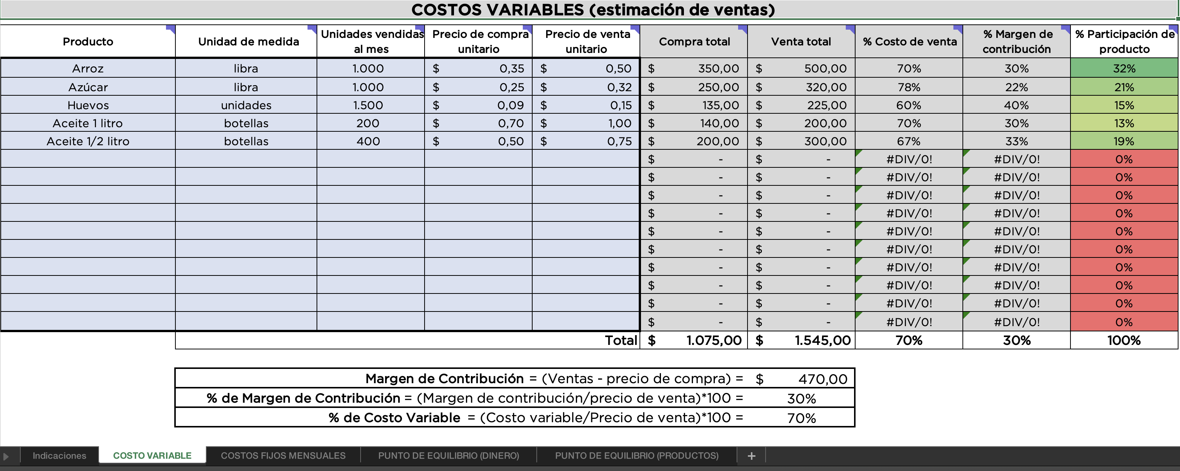
INDICACIONES: Cada columna tiene una explicación de la información que hay que ingresar, que se muestra al colocar el puntero del mouse sobre la celda que tiene una marca de color en la esquina superior derecha.

Únicamente llena las celdas que están en celeste claro y con borde grueso.
Las demás tienen fórmulas para facilitar los cálculos y no pueden ser modificadas, están bloqueadas.

